Sheet1
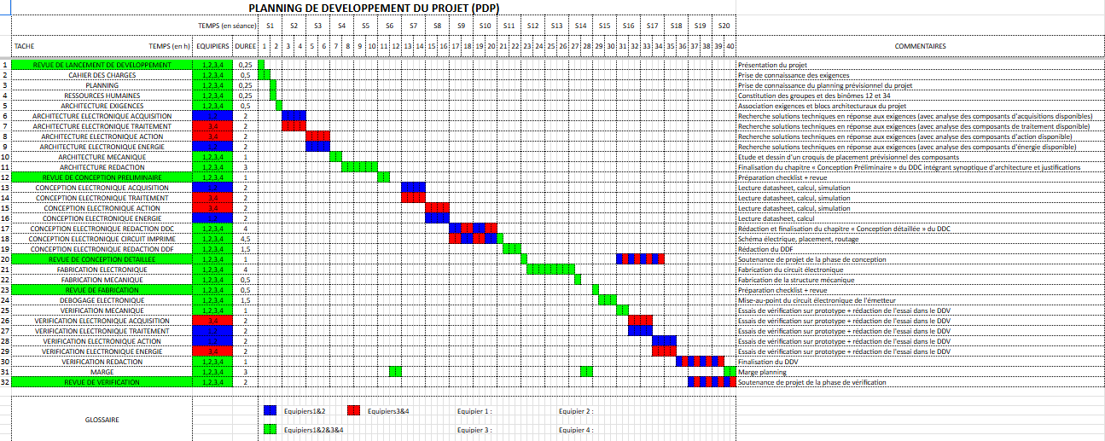
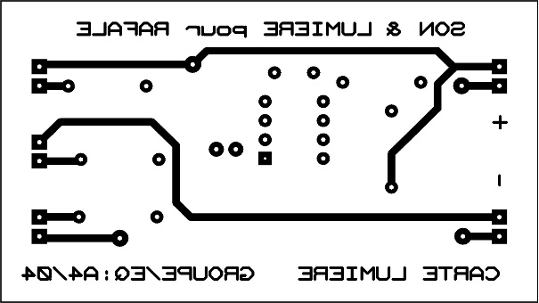
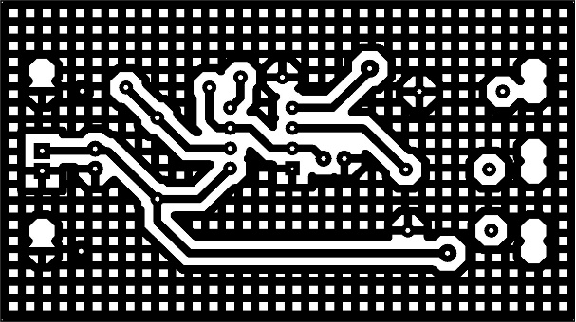
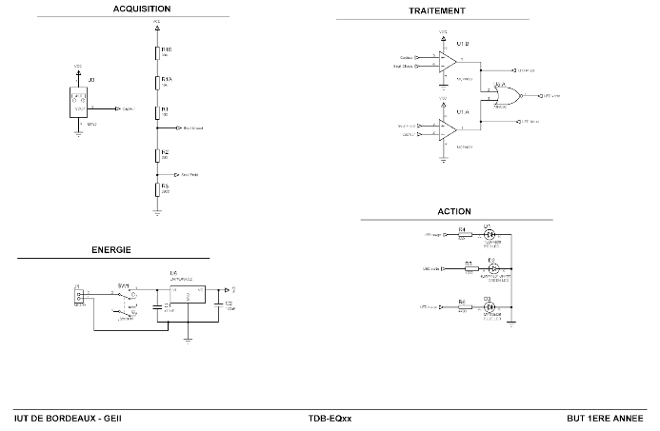
Questions |  | Réponses | Réponses
Titre de la SAE | Donnez un titre à cette expérience (SAE) que vous allez verbaliser | système Sonore et Lumineux pour Rafale miniature (SLR) | Conception d'un Thermomètre de Bain (TDB)
Description de la SAE | Décrire brièvement le contexte (groupe/ma place dans le groupe…), les objectifs de cette SAE, etc. | Contexte : Premier projet technique du BUT1 (8 seances 18h septembre-octobre), réalisé en binôme avec Jonas Martinene. Objectif : Concevoir de A à Z une carte électronique embarquée pour une maquette d'avion militaire (Rafale). Cahier des charges : Intégrer des feux de navigation (3 LEDs) et une simulation sonore (buzzer) dans un espace contraint, avec une alimentation autonome par Super-condensateur (1F / 5.4V) pour garantir une autonomie > 60s sans utiliser de batterie lithium (sécurité). | Contexte : Projet majeur du S1 (20 seances 40h, Nov-Janv) réalisé en quadrinôme (Bram/Jonas/Valentin/Mathieu). Objectif : Concevoir un appareil capable de mesurer la température de l'eau et de l'afficher via un code couleur (Bleu < 32°C, Vert = 37°C, Rouge > 39°C) sans aucun microcontrôleur. Défi technique : Maîtriser une chaîne d'acquisition pur analogique : Capteur → Conditionnement (Pont de Wheatstone) → Amplification → Comparaison → Affichage.
Objectif de cette présentation | A partir de cette SAE, qu’espérez-vous montrer dans le portfolio ? Aborder la notion de compétences et le rôle du portfolio pour les illustrer… | Je souhaite illustrer ma capacité à concrétiser la théorie. Ce projet marque ma transition d'élève à technicien : passer du schéma électrique abstrait sur papier à une carte électronique fonctionnelle et soudée. C'est la preuve de mes premières compétences techniques en conception (CAO) et en réalisation physique. | Je veux démontrer ici ma compétence en électronique analogique (traitement du signal) et en gestion de projet complexe. Contrairement au Rafale (binôme), ce projet en quadrinôme m'a permis de prouver ma capacité à coordonner une équipe plus grande et à répartir des tâches techniques interdépendante (calculs théoriques vs simulation vs routage).
Ce qui m’a plu / déplu | Exprimer ce que vous avez apprécié ou non, et pourquoi. | Ce qui m'a plu : Découvrir l'intégralité du cycle de fabrication ("du PC à l'établi"). La satisfaction de voir les LEDs s'allumer après avoir soi-même gravé et soudé la carte est unique. J'ai aussi adoré la synergie avec mon binôme, transformant le travail technique en une expérience humaine motivante. Ce qui m'a déplu : La durée très courte (6 semaines) a généré une frustration de ne pas pouvoir pousser plus loin les fonctionnalités (ex: clignotements complexes). | Ce qui m'a plu : L'aspect "magique" de l'analogique. Réussir à faire prendre une décision à la carte (allumer la LED rouge) juste avec des tensions et des seuils, sans écrire une ligne de code, a été une révélation sur la physique électronique. Ce qui m'a déplu : La difficulté de la mise au point. Contrairement au code qu'on réécrit, une erreur de conception sur le circuit (bruit, faux contact) est très dure à diagnostiquer.
Compétences techniques acquises | Lister et expliquer les compétences techniques mobilisées ou développées. Veillez à mettre en avant clairement celles qui sont nouvelles. | 1. Conception (CAO) : Saisie de schéma et routage de PCB sous Proteus (ISIS/ARES). 2. Dimensionnement : Calcul des résistances de protection et dimensionnement du super-condensateur pour garantir l'autonomie et gérer le courant de décharge. 3. Fabrication : Maîtrise de la chaîne de prototypage : insolation aux UV, gravure chimique, perçage et soudure traversante (THT). 4. Test : Validation électrique au multimètre. | 1. Conditionnement de capteur : Utilisation d'une CTN (Thermistance) montée en Pont de Wheatstone pour linéariser la mesure. 2. Amplification : Mise en œuvre d'AOP (Amplificateurs Opérationnels) en mode différentiel pour amplifier la faible variation de tension du pont. 3. Comparaison : Création d'étages comparateurs pour définir les seuils de température (froid/tiède/chaud). 4. Documentation : Rédaction complète des DDC (Conception), DDF (Fabrication) et DDV (Validation) selon le CDC (cahier des charges).
Compétences transversales acquises | Lister les compétences transversales travaillées (communication, travail en équipe…). | Gestion de projet : Respect strict d'un Cahier des Charges (CDC) technique et temporel. Communication technique : Rédaction d'un Dossier de Conception (DDC) justifiant chaque choix (composants, schémas) pour assurer la traçabilité. Travail collaboratif : Coordination efficace en binôme, partage des tâches et entraide technique. | Planification (Gantt) : Organisation d'un projet sur 3 mois avec des jalons stricts. Répartition des tâches : Apprendre à diviser le travail intelligemment (Valentin/Mathieu sur la simulation, Jonas/Moi sur le routage et les calculs) pour éviter que 4 personnes ne travaillent sur la même chose. Gestion de crise : Réagir calmement face à une erreur de fabrication majeure (piste manquante).
Apprentissage du travail en équipe | Quel a été votre rôle ? Comment vous êtes-vous comporté dans l'équipe (plutôt meneur/suiveur/quelle analyse faites-vous du travail en équipe ? Quelle est/a été la place de la coopération ?…) ? Quels ont été les éléments indispensables pour faire fonctionner l'équipe ? Y a t-il eu des dysfonctionnement dans les relations humaines qui nuisent à la réalisation du projet ? | Rôle & Dynamique : Binôme égalitaire avec Jonas. Nous avions des niveaux techniques similaires, ce qui a favorisé une collaboration fluide plutôt qu'une relation "expert/novice". Facteurs de succès : La cohésion s'est créée hors des cours (déjeuners ensemble), instaurant un climat de confiance. En cas de doute technique, on se consultait immédiatement sans peur du jugement. Cette entente humaine a été le moteur pour tenir les délais serrés. | Mon rôle (Meneur) : J'ai naturellement pris une position de coordination ("Leadership technique"). N'étant pas le plus fort en théorie pure, j'ai compensé par une vision globale : je m'assurais que la partie "Simulation" de mes collègues correspondait bien à mon "Routage". Gestion des conflits : Nous avons eu un dysfonctionnement de cohésion avec l'autre moitié du binôme au début (manque de communication). J'ai initié des points réguliers pour "recoller" les morceaux et s'assurer qu'on avançait tous dans la même direction.
Difficultés rencontrées et solutions | Quels problèmes ? Comment avez-vous réagi ? Quelles solutions avez-vous (ou l'équipe) trouvé? | Difficulté technique : Le routage de la carte sous ARES était complexe car l'espace était restreint (forme du fuselage). Il fallait placer le volumineux super-condensateur sans gêner les autres composants. Solution : Nous avons procédé par itérations successives sur le logiciel, en vérifiant physiquement l'encombrement avec les composants réels avant de lancer la gravure définitive. | Problème Critique : Lors de la fabrication du PCB, nous avons réalisé qu'il manquait une piste de masse (GND) essentielle à cause d'une erreur de vérification sur le logiciel de routage. Solution (Système D) : Plutôt que de refaire la carte (trop coûteux en temps), nous avons analysé le schéma et soudé un "strap" (fil volant) au dos de la carte pour rétablir la connexion. Cela a sauvé le projet et la carte a fonctionné parfaitement lors de la démo.
Ce que je referais / ferais autrement | Avec du recul, que referiez-vous pareil ou différemment ? | À améliorer : Avec le recul, je passerais plus de temps à analyser le tutoriel de fabrication (HTUT 4) avant de me lancer. Mieux anticiper les étapes de l'atelier (insolation/gravure) nous aurait fait gagner du temps. À conserver : Je garderais la même dynamique de binôme. C'est cette entente qui a permis de surmonter le stress des premières manipulations. | À améliorer : Avec le recul, je gérerais mieux mon emploi du temps pour intégrer une phase de relecture des fichiers livrables. La fatigue de fin de projet nous a fait commettre des erreurs d'inattention évitables. À refaire : L'investissement dans le dossier de Validation (DDV). Avoir préparé nos protocoles de tests à l'avance nous a permis de valider la carte très vite le jour J.
Compétences du référentiel visées (facultatif) | Mentionner les compétences du référentiel GEII ou d’autres compétences si connues. | • Compétence 1 (Concevoir) : AC1.1 (Dimensionner les éléments : calculs R, C) et AC1.2 (Maquetter une solution : réalisation PCB). • Compétence 2 (Vérifier) : AC2.1 (Vérifier le fonctionnement : tests de continuité et mise sous tension). | • Compétence 1 (Concevoir) : AC1.1 (Définir l'architecture analogique : choix des seuils des comparateurs). • Compétence 2 (Vérifier) : AC2.2 (Mettre en œuvre les appareils de mesure : Oscilloscope, GBF pour simuler le capteur).
Illustration ou exemple (facultatif) | Décrire ou insérer un lien vers une production (schéma, photo, extrait de code…) que vous auriez déposé dans votre portfolio. | Visuels : 1. Capture d'écran du schéma ISIS (partie alimentation super-capa). 2. Photo de la carte soudée finale. Lien vers mon portfolio : https://bram-moonen-web.github.io/portfolio-moonen.bram/projets.html | Visuels à inclure : 1. Le schéma structurel complet (Pont + AOP + Comparateurs). 2. Une photo "Zoom" sur la réparation (le strap) pour montrer la capacité de débogage. Lien : https://bram-moonen-web.github.io/portfolio-moonen.bram/projets.html

